RMP_3Sedes_Ene-Ago2023
P O D E R J U D I C I A L D E L E S T A D O D E M O R E L O S
JUNTA DE ADMINISTRACIÓN, VIGILANCIA Y DISCIPLINA
DIRECCIÓN GENERAL DE ADMINISTRACIÓN DIRECCIÓN DE PROGRAMACIÓN Y PRESUPUESTO
J E F A T U R A D E E S T A D Í S T I C A
D A T O S A B I E R T OS PETICIONES DE RATIFICACIÓN DE MEDIDAS DE PROTECCIÓN ENERO - AGOSTO DE 2023

ID Audiencia secuencial | Sede Judicial | Fecha | Juez de Control | Delito | Tipo de audiencia | Resulpado de petición | Mujer Imputada | Hombre imputado | Imputado LGBTTQI+ | Parentesco de imputado con víctima(s) | Días ratificados | Fracciones medidas impuestas Art 137 CNPP | Municipio de hehcos | Lugar de comisión de hecho delictivo | Mujer Víctima mayor de edad | Hombre víctima mayor de edad | Mujer Menor víctima | Hombre Menorvíctima | Víctima LGBTTQI+ | Condición de vulnerabilidad
1 | SEDE JOJUTLA | 2023-01-02 | 44.- LIC. JUAN CARLOS ISAAC JIMENEZ AQUINO | VIOLENCIA FAMILIAR | 71.- RATIFICACION DE MEDIDAS DE PROTECCION | CANCELADA | - | - | - | SE DIFIRE | SE DIFIRE | SE DIFIRE | PUENTE DE IXTLA | - | 0 | - | 0 | 0 | 0 | Ninguna
2 | SEDE XOCHITEPEC | 2023-01-04 | 13.- LIC. ELVIA TERAN PEÑA | VIOLENCIA FAMILIAR | 71.- RATIFICACION DE MEDIDAS DE PROTECCION | CONCEDIDA | 0 | 1 | 0 | HIJO | 60 | I, II y II | CUERNAVACA, MORELOS | Domicilio | 1 | 0 | 0 | 0 | 0 | Ninguna
3 | SEDE XOCHITEPEC | 2023-01-04 | 09.- LIC. ALEJANDRA TREJO RESENDIZ | VIOLENCIA FAMILIAR | 71.- RATIFICACION DE MEDIDAS DE PROTECCION | CONCEDIDA | 0 | 1 | 0 | CONCUBINO | 60 | I, II | EMILIANO ZAPATA, MORELOS | Domicilio | 1 | 0 | 0 | 0 | 0 | Ninguna
4 | SEDE XOCHITEPEC | 2023-01-09 | 13.- LIC. ELVIA TERAN PEÑA | VIOLENCIA FAMILIAR | 71.- RATIFICACION DE MEDIDAS DE PROTECCION | CONCEDIDA | 0 | 1 | 0 | HERMANO | 60 | I y II | CUERNAVACA, MORELOS | Vía pública | 1 | 0 | 0 | 0 | 0 | Ninguna
5 | SEDE XOCHITEPEC | 2023-01-09 | 09.- LIC. ALEJANDRA TREJO RESENDIZ | VIOLENCIA FAMILIAR | 71.- RATIFICACION DE MEDIDAS DE PROTECCION | CONCEDIDA | 0 | 1 | 0 | ESPOSO | 60 | I, II, III | CUERNAVACA, MORELOS | Domicilio | 1 | 0 | 0 | 0 | 0 | Ninguna
6 | SEDE XOCHITEPEC | 2023-01-09 | 09.- LIC. ALEJANDRA TREJO RESENDIZ | VIOLENCIA FAMILIAR | 71.- RATIFICACION DE MEDIDAS DE PROTECCION | CONCEDIDA | 0 | 1 | 0 | NOVIO | 60 | I, II | TEMIXCO, MORELOS | Vía pública | 1 | 0 | 0 | 0 | 0 | Ninguna
7 | SEDE XOCHITEPEC | 2023-01-10 | 09.- LIC. ALEJANDRA TREJO RESENDIZ | VIOLENCIA FAMILIAR | 71.- RATIFICACION DE MEDIDAS DE PROTECCION | CONCEDIDA | 0 | 1 | 0 | HIJO | 60 | I, II, III | JIUTEPEC, MORELOS | Domicilio | 0 | 1 | 0 | 0 | 0 | Adulto mayor
8 | SEDE JOJUTLA | 2023-01-13 | 44.- LIC. JUAN CARLOS ISAAC JIMENEZ AQUINO | VIOLENCIA FAMILIAR | 71.- RATIFICACION DE MEDIDAS DE PROTECCION | NEGADA POR IMPROCEDENTE | 1 | 1 | 0 | CONCUBINO Y MAMÁ | 60 | Negadas | JOJUTLA, MORELOS | Domicilio | 0 | 0 | 1 | 0 | 0 | Menor de edad
9 | SEDE XOCHITEPEC | 2023-01-14 | 17.- LIC. ALEJANDRO BECERRA ARROYO | VIOLENCIA FAMILIAR | 71.- RATIFICACION DE MEDIDAS DE PROTECCION | CONCEDIDA | 0 | 1 | 0 | NOVIO | 60 | I, II | CUERNAVACA, MORELOS | Domicilio | 1 | 0 | 0 | 0 | 0 | Ninguna
10 | SEDE XOCHITEPEC | 2023-01-14 | 17.- LIC. ALEJANDRO BECERRA ARROYO | VIOLENCIA FAMILIAR | 71.- RATIFICACION DE MEDIDAS DE PROTECCION | RETIRADA, NO COMPETENCIA DE SEDE | 0 | 1 | 0 | No competencia | No competencia | No competencia | YAUTEPEC, MORELOS | Desconocido no competencia | 1 | 0 | 0 | 0 | 0 | Ninguna
11 | SEDE CUAUTLA | 2023-01-17 | 04.- LIC. J. JESUS VALENCIA VALENCIA | VIOLENCIA FAMILIAR | 71.- RATIFICACION DE MEDIDAS DE PROTECCION | SE RECIBE POR COMPETENCIA, CONCEDIDA | 0 | 1 | 0 | CONCUBINO | 60 | I, II | YAUTEPEC, MORELOS | Domicilio | 1 | 0 | 0 | 0 | 0 | Ninguna
12 | SEDE XOCHITEPEC | 2023-01-24 | 16.- LIC. DAVID RICARDO PONCE GONZALEZ | AMENAZAS | 90.-RATIFICACION DE MEDIDAS DE PROTECCION | CONCEDIDA | 1 | 2 | 0 | VECINOS | 60 | I, II | CUERNAVACA, MORELOS | Fuente laboral | 1 | 0 | 0 | 0 | 0 | Adulto mayor
13 | SEDE XOCHITEPEC | 2023-01-31 | 16.- LIC. DAVID RICARDO PONCE GONZALEZ | VIOLENCIA FAMILIAR | 90.-RATIFICACION DE MEDIDAS DE PROTECCION | CONCEDIDA | 0 | 1 | 0 | ESPOSO | 60 | I, II, III | EMILIANO ZAPATA, MORELOS | Vía pública | 2 | 0 | 0 | 0 | 0 | Ninguna
14 | SEDE XOCHITEPEC | 2023-02-06 | 16.- LIC. DAVID RICARDO PONCE GONZALEZ | VIOLENCIA FAMILIAR | 90.-RATIFICACION DE MEDIDAS DE PROTECCION | CONCEDIDA | 0 | 1 | 0 | CONCUBINO | 60 | I, II, III | TEMIXCO, MORELOS | Domicilio | 1 | 0 | 0 | 0 | 0 | Ninguna
15 | SEDE XOCHITEPEC | 2023-02-06 | 16.- LIC. DAVID RICARDO PONCE GONZALEZ | VIOLENCIA FAMILIAR | 90.-RATIFICACION DE MEDIDAS DE PROTECCION | CONCEDIDA | 0 | 1 | 0 | CONCUBINO | 60 | I, II, III | TEMIXCO, MORELOS | Domicilio | 1 | 0 | 0 | 0 | 0 | Ninguna
16 | SEDE XOCHITEPEC | 2023-02-14 | 16.- LIC. DAVID RICARDO PONCE GONZALEZ | VIOLENCIA FAMILIAR | 90.- RATIFICACION DE MEDIDAS DE PROTECCION | CONCEDIDA | 0 | 1 | 0 | ESPOSO | 60 | I, II, III | EMILIANO ZAPATA, MORELOS | Domicilio | 1 | 0 | 0 | 0 | 0 | Ninguna
17 | SEDE XOCHITEPEC | 2023-02-16 | 09.- LIC. ALEJANDRA TREJO RESENDIZ | VIOLENCIA FAMILIAR | 90.- RATIFICACION DE MEDIDAS DE PROTECCION | CONCEDIDA | 0 | 1 | 0 | CONCUBINO | 60 | I, II, III | EMILIANO ZAPATA, MORELOS | Domicilio | 1 | 0 | 0 | 0 | 0 | Ninguna
18 | SEDE XOCHITEPEC | 2023-02-20 | 09.- LIC. ALEJANDRA TREJO RESENDIZ | VIOLENCIA FAMILIAR | 90.- RATIFICACION DE MEDIDAS DE PROTECCION | CONCEDIDA | 0 | 1 | 0 | ESPOSO | 60 | I, II | HUITZILAC, MORELOS | Vía pública | 1 | 0 | 0 | 0 | 0 | Ninguna
19 | SEDE XOCHITEPEC | 2023-02-21 | 02.- LIC. ISIDORO EDIE SANDOVAL LOME | VIOLENCIA FAMILIAR | 90.- RATIFICACION DE MEDIDAS DE PROTECCION | CONCEDIDA | 0 | 1 | 0 | HERMANO | 30 | I, II, III | JIUTEPEC, MORELOS | Domicilio | 2 | 0 | 0 | 0 | 0 | Ninguna
20 | SEDE JOJUTLA | 2023-02-23 | 44.- LIC. JUAN CARLOS ISAAC JIMENEZ AQUINO | VIOLENCIA FAMILIAR | 90.- RATIFICACION DE MEDIDAS DE PROTECCION | CONCEDIDA | 0 | 1 | 0 | ESPOSO | 60 | I, II, III | TLALTIZAPAN, MORELOS | Vía Pública | 1 | 0 | 0 | 0 | 0 | Ninguna
21 | SEDE JOJUTLA | 2023-02-27 | 44.- LIC. JUAN CARLOS ISAAC JIMENEZ AQUINO | VIOLENCIA FAMILIAR | 71.- RATIFICACION DE MEDIDAS DE PROTECCION | CONCEDIDA | 0 | 1 | 0 | ESPOSO | 60 | I, II, III | PUENTE DE IXTLA | Fuente laboral | 1 | 0 | 0 | 0 | 0 | Ninguna
22 | SEDE XOCHITEPEC | 2023-03-01 | 23.- LIC. NATANAEL SUBDIAS AGUILAR | VIOLENCIA FAMILIAR | 91.-RATIFICACION DE MEDIDAS DE PROTECCION AMPLIACION | CONCEDIDA | 1 | 1 | 0 | HIJA Y LLERNO | 60 | I, II, III | TEMIXCO, MORELOS | Domicilio | 1 | 0 | 0 | 0 | 0 | Adulto mayor
23 | SEDE XOCHITEPEC | 2023-03-06 | 23.- LIC. NATANAEL SUBDIAS AGUILAR | VIOLENCIA FAMILIAR | 91.-RATIFICACION DE MEDIDAS DE PROTECCION AMPLIACION | CONCEDIDA | 0 | 1 | 0 | CONCUBINO | 60 | I, y II | TEMIXCO, MORELOS | Vía Pública | 1 | 0 | 0 | 0 | 0 | Ninguna
24 | SEDE XOCHITEPEC | 2023-03-07 | 23.- LIC. NATANAEL SUBDIAS AGUILAR | AMENAZAS | 90.- RATIFICACION DE MEDIDAS DE PROTECCION | CONCEDIDA | 1 | 0 | 0 | SIN RELACIÓN ALGUNA | 60 | V | CUERNAVACA, MORELOS | Vía Pública | 1 | 0 | 0 | 0 | 0 | Ninguna
25 | SEDE XOCHITEPEC | 2023-03-09 | 23.- LIC. NATANAEL SUBDIAS AGUILAR | VIOLENCIA FAMILIAR | 90.- RATIFICACION DE MEDIDAS DE PROTECCION | CONCEDIDA | 0 | 1 | 0 | NIETO | 60 | I, II y III | TEMIXCO, MORELOS | Domicilio | 1 | 0 | 0 | 0 | 0 | Adulto mayor
26 | SEDE XOCHITEPEC | 2023-03-09 | 23.- LIC. NATANAEL SUBDIAS AGUILAR | VIOLENCIA FAMILIAR | 90.- RATIFICACION DE MEDIDAS DE PROTECCION | CONCEDIDA | 0 | 1 | 0 | HIJO | 60 | I, II y III | TEMIXCO, MORELOS | Domicilio | 1 | 0 | 0 | 0 | 0 | Adulto mayor
27 | SEDE XOCHITEPEC | 2023-03-14 | 23.- LIC. NATANAEL SUBDIAS AGUILAR | VIOLENCIA FAMILIAR | 90.- RATIFICACION DE MEDIDAS DE PROTECCION | CONCEDIDA | 0 | 1 | 0 | CONCUBINO | 60 | I, II | EMILIANO ZAPATA, MORELOS | Vía Pública | 1 | 0 | 0 | 0 | 0 | Ninguna
28 | SEDE XOCHITEPEC | 2023-03-16 | 23.- LIC. NATANAEL SUBDIAS AGUILAR | VIOLENCIA FAMILIAR | 90.- RATIFICACION DE MEDIDAS DE PROTECCION | CONCEDIDA | 0 | 1 | 0 | CONCUBINO | 60 | I, II | JIUTEPEC, MORELOS | Domicilio | 1 | 0 | 2 | 0 | 0 | Ninguna
29 | SEDE XOCHITEPEC | 2023-03-23 | 23.- LIC. NATANAEL SUBDIAS AGUILAR | AMENAZAS Y LESIONES | 90.- RATIFICACION DE MEDIDAS DE PROTECCION | CONCEDIDA | 0 | 1 | 0 | CONCUBINO | 60 | I, II | EMILIANO ZAPATA, MORELOS | Fuente laboral | 1 | 0 | 0 | 0 | 0 | Ninguna
30 | SEDE XOCHITEPEC | 2023-03-23 | 23.- LIC. NATANAEL SUBDIAS AGUILAR | VIOLENCIA FAMILIAR | 90.- RATIFICACION DE MEDIDAS DE PROTECCION | CONCEDIDA | 0 | 1 | 0 | CONCUBINO | 60 | I, II | EMILIANO ZAPATA, MORELOS | Domicilio | 1 | 0 | 0 | 0 | 0 | Adulto mayor
31 | SEDE XOCHITEPEC | 2023-03-28 | 23.- LIC. NATANAEL SUBDIAS AGUILAR | VIOLENCIA FAMILIAR | 90.- RATIFICACION DE MEDIDAS DE PROTECCION | CONCEDIDA | 0 | 1 | 0 | ESPOSO | 60 | I, II | CUERNAVACA, MORELOS | Domicilio | 1 | 0 | 1 | 0 | 0 | Ninguna
32 | SEDE XOCHITEPEC | 2023-03-30 | 23.- LIC. NATANAEL SUBDIAS AGUILAR | VIOLENCIA FAMILIAR | 90.- RATIFICACION DE MEDIDAS DE PROTECCION | CONCEDIDA | 0 | 1 | 0 | CONCUBINO | 60 | I, II | HUITZILAC, MORELOS | Domicilio | 1 | 0 | 0 | 0 | 0 | Ninguna
...
J E F A T U R A D E E S T A D Í S T I C A
D A T O S A B I E R T OS PETICIONES DE RATIFICACIÓN DE MEDIDAS DE PROTECCIÓN ENERO - AGOSTO DE 2023
105 | SEDE XOCHITEPEC | 2023-08-01 | 19.- LIC. JOEL ALEJANDRO LINARES VILLALBA | AMENAZAS, LESIONES, VIOLENCIA FAMILIAR | 90.- RATIFICACION DE MEDIDAS DE PROTECCION | CONCEDIDAS | 0 | 1 | 0 | EX-ESPOSO | 60 | I,II | CUERNAVACA, MORELOS | Domicilio | 2 | 1 | 0 | 0 | 0 | Ninguna
106 | SEDE XOCHITEPEC | 2023-08-02 | 19.- LIC. JOEL ALEJANDRO LINARES VILLALBA | VIOLENCIA FAMILIAR | 90.- RATIFICACION DE MEDIDAS DE PROTECCION | CONCEDIDAS | 0 | 1 | 0 | CONCUBINO | 60 | I,II | EMILIANO ZAPATA, MORELOS | Domicilio | 1 | 0 | 0 | 0 | 0 | -
107 | SEDE XOCHITEPEC | 2023-08-14 | 27.- LIC. ERIKA RIVERA ALVAREZ | VIOLENCIA FAMILIAR | 90.- RATIFICACION DE MEDIDAS DE PROTECCION | CONCEDIDAS | 0 | 1 | 0 | CONCUBINO | 60 | I,II | HUITZILAC, MORELOS | Domicilio | 1 | 0 | 0 | 0 | 0 | Ninguna
108 | SEDE XOCHITEPEC | 2023-08-14 | 27.- LIC. ERIKA RIVERA ALVAREZ | VIOLENCIA FAMILIAR | 90.- RATIFICACION DE MEDIDAS DE PROTECCION | SE DIFIERE | 0 | 1 | 0 | SE DIFIERE | SE DIFIERE | SE DIFIERE | SE DIFIERE | SE DIFIERE | 1 | 0 | 0 | 0 | 0 | -
109 | SEDE XOCHITEPEC | 2023-08-18 | 27.- LIC. ERIKA RIVERA ALVAREZ | VIOLENCIA FAMILIAR | 90.- RATIFICACION DE MEDIDAS DE PROTECCION | CONCEDIDAS | 0 | 1 | 0 | EX-ESPOSO | 60 | I,II, III | JIUTEPEC, MORELOS | Domicilio | 1 | 0 | 0 | 0 | 0 | Ninguna
110 | SEDE XOCHITEPEC | 2023-08-25 | 27.- LIC. ERIKA RIVERA ALVAREZ | VIOLENCIA FAMILIAR | 90.- RATIFICACION DE MEDIDAS DE PROTECCION | CONCEDIDAS | 0 | 1 | 0 | CONCUBINO | 60 | I,II | TEMIXCO, MORELOS | Domicilio | 1 | 0 | 0 | 0 | 0 | Ninguna
111 | SEDE XOCHITEPEC | 2023-08-30 | 27.- LIC. ERIKA RIVERA ALVAREZ | VIOLENCIA FAMILIAR | 90.- RATIFICACION DE MEDIDAS DE PROTECCION | CONCEDIDAS | 1 | 0 | 0 | HIJA | 60 | I,II, III | JIUTEPEC, MORELOS | Domicilio | 1 | 0 | 0 | 0 | 0 | Adulto mayor
112 | SEDE XOCHITEPEC | 2023-08-30 | 27.- LIC. ERIKA RIVERA ALVAREZ | VIOLENCIA FAMILIAR | 90.- RATIFICACION DE MEDIDAS DE PROTECCION | CONCEDIDAS | 0 | 1 | 0 | CONCUBINO | 60 | I,II | CUERNAVACA, MORELOS | VÍa pública | 1 | 0 | 0 | 0 | 0 | Ninguna

A N E X O G R Á F I C O
RESULTADO DE PETICIONES DE RATIFICACIÓN DE MEDIDAS DE PROTECCIÓN
Concedidas | 99
Negadas | 2
Se desisten de petición | 0
Presentación extemporánea | 0
Reprogramada | 11
No competencia | 1
Clasificación de víctimas que solicitaron Ratificación de Medidas de Protección
Mujer mayor de edad | 102
Hombre mayor de edad | 3
Mujer menor de edad | 5
Hombre menor de edad | 0
LGBTQI+ | 0
Clasificación por condición de vulnerabilidad de las víctimas registradas
 | Adultos mayores | Discapacidad intelectual | Enfermedades crónicas | Niños o adolescentes | Ninguna | Origen étnico
 | 0 | 0 | 0 | 0 | 0 | 0
 | 2 | 0 | 0 | 0 | 1 | 0
 | 8 | 0 | 3 | 5 | 89 | 0

CLASIFICACIÓN DE VÍCTIMAS POR DELITO
 | Mujer mayor de edad | Hombre mayor de edad | Mujer menor de edad | Hombre menor de edad | LGBTQi+
Amenazas | 4 | 0 | 1 | 0 | 0
Amenazas y lesiones | 1 | 0 | 0 | 0 | 0
Amenazas, lesiones y violencia familiar | 2 | 1 | 0 | 0 | 0
Despojo | 1 | 0 | 0 | 0 | 0
Lesiones | 1 | 0 | 0 | 0 | 0
Violencia familiar | 93 | 2 | 4 | 0 | 0
CLASIFICACIÓN DE AGRESORES
Hombres agresores | 100
Mujeres agresoras | 7
LGBTQI+ | 0

CLASIFICACIÓN DE INVESTIGADOS POR RELACIÓN O PARENTESCO CON VíCTIMAS
 | HOMBRE | MUJER | LGBTQI+
Concubino(a) | 44
Esposo(a) | 27
Ex esposo(a) | 4
Hermano(a) | 6 | 1
Hijo(a) | 6 | 3
Novio(a) | 5
Padres |  | 1
Vecino(a) | 4 | 2
 | LUGAR DE COMISIÓN DEL HECHO
Fuente laboral | 4
No proporcionado | 1
Domicilio | 77
Vía Pública | 19

INCIDENCIA DE RATIFICACIONES DE MEDIDAS DE PROTECCIÓN POR MUNICIPIO
TASA POR CADA 100 MIL HABITANTES vs INCIDENCIA DE PETICIONES DE RATIFICACIÓN DE MEDIDAS DE PROTECCIÓN POR MUNICIPIO DE HECHOS
 | Incidencia | Tasa x cada 100 mil
CUAUTLA | 1 | 0.5
TLAYACAPAN | 1 | 7.1
TOTOLAPAN | 1 | 7.6
ZACATEPEC | 1 | 2.5
JOJUTLA DE JUÁREZ | 2 | 3.2
PUENTE DE IXTLA | 2 | 2.8
YAUTEPEC | 2 | 2
TEPOZTLAN | 4 | 7.6
TLALTIZAPÁN DE ZAPATA | 4 | 7
XOCHITEPEC | 4 | 5.2
HUITZILAC | 7 | 33
TEMIXCO | 12 | 9.5
EMILIANO ZAPATA | 18 | 16.4
JIUTEPEC | 20 | 8.6
CUERNAVACA | 22 | 5.4
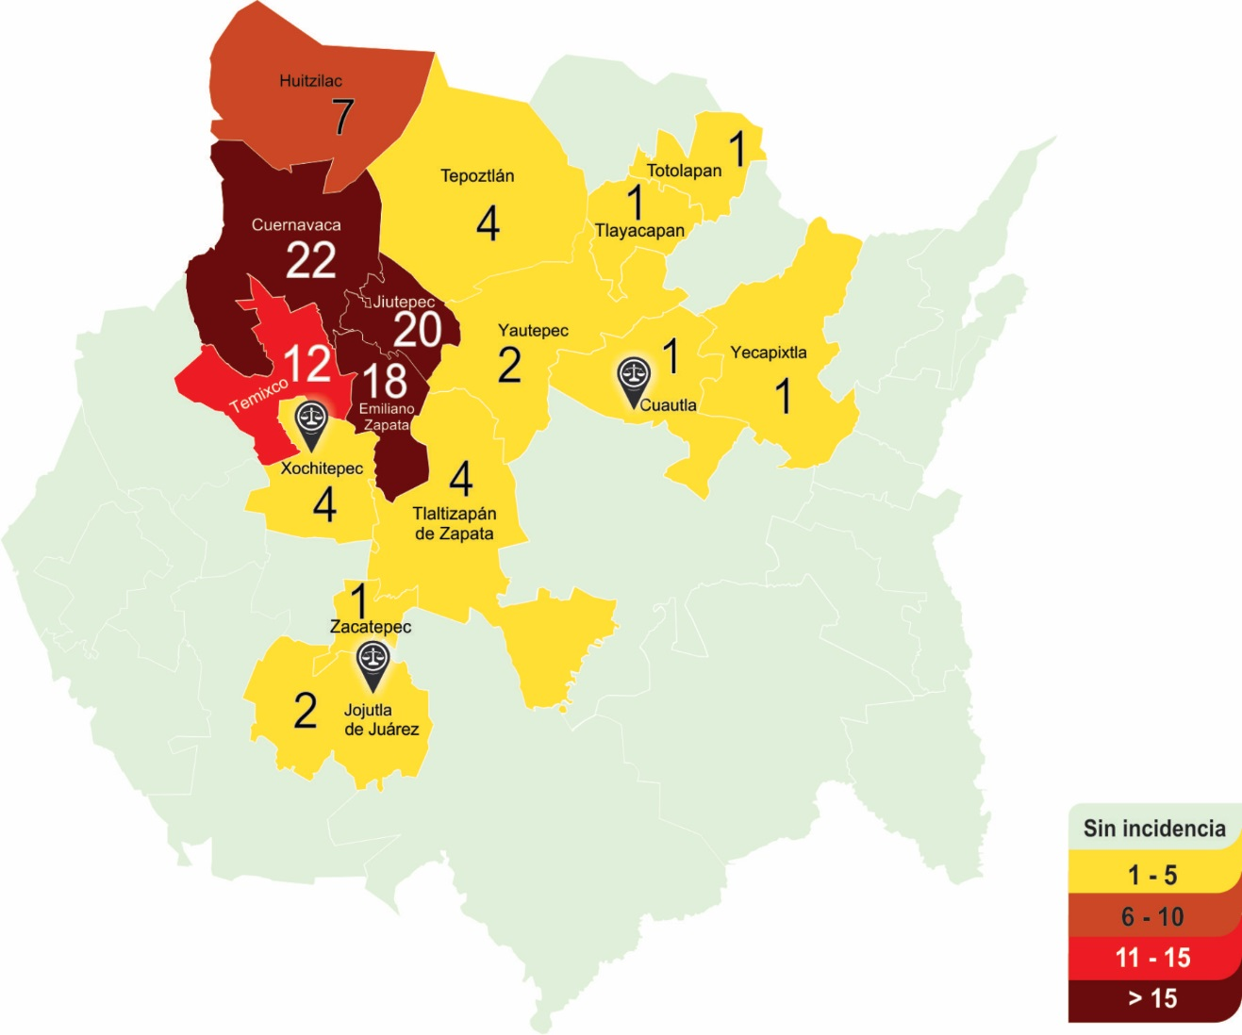

 |  |  |  |  |  |  |  |  |  |  |  |  |  |  |  |  |  |  |  | CARD V3.0
 |  |  |  |  |  |  |  |  |  |  |  |  |  |  |  |  |  |  | Jefatura de Estadística

